BC01 (RAC)

ESTUDOS HIDROLÓGICOS
Método Racional |  |  |  |  |  |  |  |  |  |  |  |  |  | UTILIZAR TABELA QUADRO DE CHUVAS ISOZONAS DADOS PLUVIOMÉTRICOS
 | Estaca: |  |  | 33 | + | 0.46 |  |  |  |  |  |  |  |  |  |  | DECLIVIDADE EFETIVA (%): | 1.91
 | VIA : |  |  | GO-116 | GREIDE |  |  |  | TEMPO DE RECORRÊNCIA : |  |  | 15 | anos |  |  |  | DECLIVIDADE MÉDIA (%): | 2.25
 | CURSO D'ÁGUA : |  |  | Sem talvegue permanente |  |  |  |  | TEMPO DE RECORRÊNCIA : |  |  | 25 | anos
 | ÁREA DE CONTRIBUIÇÃO (km²) : |  |  | 1.09 |  |  |  |  | TEMPO DE RECORRÊNCIA : |  |  | 50 | anos
 | COMP. DO TALVEGUE (km) : |  |  | 2.35 |  |  |  |  | TEMPO DE RECORRÊNCIA : |  |  | 100 | anos
 | DESNÍVEL (m) : |  |  | 53.00 |  |  |  |  | COEFICIENTE C: |  |  |  | 0.24
 | DECLIVIDADE EFETIVA (%) : |  |  | 1.91 |  |  |  |  | TEMPO DE CONCENTRAÇÃO Tc (h) : |  |  |  | 0.89
 |  |  |  | Nº Bacia: | BC01
 | Tipo de Relevo | Plano
 | Orografia | B |  |  |  |  |  | CHUVA DE PROJETO |  |  |  |  |  | Auxiliar - Não apagar
 | * Classificação de orografia segundo a IP 03 – Goinfra – Estudos hidrológicos |  |  |  |  |  |  | TR | D tc (min) | Po (mm) |  | I (mm/min) |  | BDTC d= d=1,50m |  | 15 |  |  |  | ax | b | ax (1-24h) | Método para C
 |  |  |  |  |  |  |  | 15 anos | 53.38 | 80.29 |  | 1.504 |  | BDTC d= d=1,20m |  | 25 |  |  | 15 | 26.415 | 83.379768523 | 24.188985755 | Tabelado
 |  |  |  |  |  |  |  | 25 anos | 53.38 | 88.53 |  | 1.658 |  |  |  |  |  |  | 25 | 29.043 | 91.924417542 | 26.572791211
 |  |  |  |  |  |  |  | 50 anos | 53.38 | 99.26 |  | 1.859 |  |  |  |  |  |  | 50 | 32.437 | 103.04594551 | 29.779923142
 |  |  |  |  |  |  |  | 100 anos | 53.38 | 109.51 |  | 2.051 |  |  |  |  |  |  | 100 | 37.177 | 113.85574008 | 33.004344812

 | COMPOSIÇÃO DE ÁREA "C" |  |  |  |  |  |  | Resultados | Recorrência |  | Qmáx
 |  |  | m² | km² | C | % |  |  | Q15 = |  | 6.71 | m³/s |  | Q(bueiro-canal) | 66.666666667
 | Área total |  | 1,094,353.2 | 1.09 | - | - | - |  | Q25 = |  | 7.40 | m³/s |  | Q(bueiro-orifício)
 | Culturas e pastagens terraceadas |  | 123,880.8 | 0.12 | 0.20 | 11% | 0.02 |  | Q50 = |  | 8.29 | m³/s
 | Cerrados, pastagens e matas ralas |  | 970,472.4 | 0.97 | 0.25 | 89% | 0.22 |  | Q100 = |  | 9.15 | m³/s
 | Áreas urbanizadas, Cerrados, pastagens |  | - | - | - | - | -
 | C adotado |  |  |  |  |  | 0.24 | OBRA PROJETADA
 | * Tabela de coeficientes de C e CN - IP 03 – Goinfra – Estudos hidrológicos |  |  |  |  |  |  | BDTC d= 1,20m
 |  |  |  |  |  |  |  | *Condição de funcionamento: orifício
 |  |  |  |  |  |  |  | *Carga hidráulica: h=1,2*H

 |  |  |  |  |  |  |  | OBRA PROJETADA
 |  |  |  |  |  |  |  | BTTC d= 1,20m
 |  |  |  |  |  |  |  | *Condição de funcionamento: canal

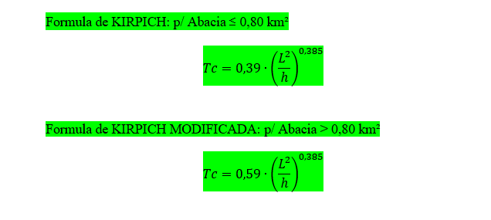
 |  |  |  |  |  |  |  | OBRA EXISTENTE
 |  |  |  |  |  |  |  | -

PERFIL BC01
$$Sn=\frac{Hn (m)}{Ln (km)}$$
 | Ponto | Cota (m) | Distância (m) | Distância Acumulada (Km) | DHn (m) | DLn (km) | Sn (m/km)
 | C | 681 | 0 | 0.00 | 0 | 0.00 | 0 | Validação por macro
 | 1 | 678 | 250 | 0.25 | 3 | 0.25 | 12.00 | Sef (m/km) | 19.056
 | 2 | 673 | 500 | 0.50 | 5 | 0.25 | 20.00 | Sef (m/m) | 0.0191
 | 3 | 665 | 750 | 0.75 | 8 | 0.25 | 32.00 | Sef (%) | 1.91
 | 4 | 657 | 1000 | 1.00 | 8 | 0.25 | 32.00
 | 5 | 650 | 1250 | 1.25 | 7 | 0.25 | 28.00
 | 6 | 644 | 1500 | 1.50 | 6 | 0.25 | 24.00
 | 7 | 638 | 1750 | 1.75 | 6 | 0.25 | 24.00
 | 8 | 631 | 2000 | 2.00 | 7 | 0.25 | 28.00
 | 9 | 629 | 2250 | 2.25 | 3 | 0.25 | 10.00
 | E | 628 | 2353 | 2.35 | 1 | 0.10 | 4.83

Calcular declividade efetiva
 | Sef = | 19.056 | (m/km) | m/km
 | Sef = | 0.0191 | (m/m) | m/m
 | Sef = | 1.91 | (%) | %
Perfil Longitudinal - Sem talvegue permanente

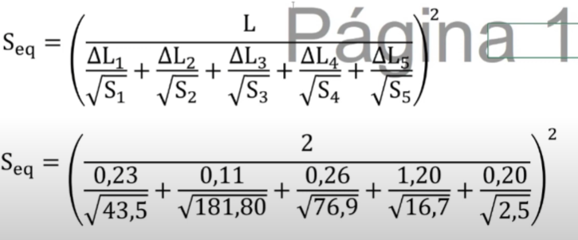

Perfil Longitudinal - Sem talvegue permanente

PERFIL BC02
 | Ponto | Cota (m) | Distância (m) | Distância Acumulada (Km) | DHn (m) | DLn (km) | Sn (m/km)
 | C | 668 | 0 | 0 | 0 | 0 | 0 | Validação por macro
 | 1 | 667 | 70 | 0.07 | 1 | 0.07 | 14.29 | Sef (m/km) | 20.261
Calcular declividade efetiva
$$Sn=\frac{Hn (m)}{Ln (km)}$$
 | 2 | 659 | 320 | 0.32 | 8 | 0.25 | 32.00 | Sef (m/m) | 0.0203
 | 3 | 651 | 570 | 0.57 | 8 | 0.25 | 32.00 | Sef (%) | 2.03
 | 4 | 645 | 820 | 0.82 | 6 | 0.25 | 24.00
 | 5 | 640 | 1070 | 1.07 | 5 | 0.25 | 20.00
 | 6 | 637 | 1320 | 1.32 | 3 | 0.25 | 12.00
 | E | 633 | 1572 | 1.57 | 4 | 0.25 | 15.88

 | Sef = | 20.261 | (m/km) | m/km
 | Sef = | 0.0203 | (m/m) | m/m
 | Sef = | 2.03 | (%) | %

Perfil Longitudinal - Sem talvegue permanente

Perfil Longitudinal - Sem talvegue permanente

BC03 (RAC-MOD)
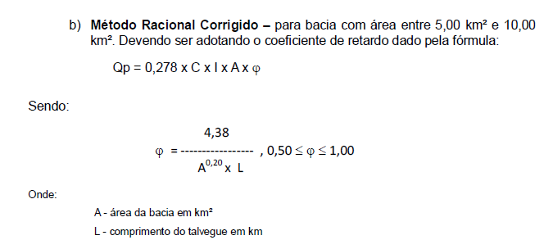
ESTUDOS HIDROLÓGICOS
Método Racional Modificado
 | Estaca: |  |  | 148 | + | 7.27 |  |  |  |  |  |  |  | UTILIZAR TABELA QUADRO DE CHUVAS ISOZONAS DADOS PLUVIOMÉTRICOS
 | VIA : |  |  | GO-116 | GROTA |  |  |  | TEMPO DE RECORRÊNCIA : |  |  | 15 | anos
 | CURSO D'ÁGUA : |  |  | Córrego Taboca |  |  |  |  | TEMPO DE RECORRÊNCIA : |  |  | 25 | anos | DECLIVIDADE EFETIVA (%): | 5.20
 | ÁREA DE CONTRIBUIÇÃO (km²) : |  |  | 5.52 |  |  |  |  | TEMPO DE RECORRÊNCIA : |  |  | 50 | anos | DECLIVIDADE MÉDIA (%): | 11.61
 | COMP. DO TALVEGUE (km) : |  |  | 4.48 |  |  |  |  | TEMPO DE RECORRÊNCIA : |  |  | 100 | anos
 | DESNÍVEL (m) : |  |  | 520.00 |  |  |  |  | COEFICIENTE C: |  |  |  | 0.35
 | DECLIVIDADE DA BACIA (%) : |  |  | 5.20 |  |  |  |  | TEMPO DE CONCENTRAÇÃO Tc (h) : |  |  |  | 0.99
 |  |  |  | Nº Bacia: | BC03 |  |  |  | COEFICIENTE DE RETARDO (φ): |  |  |  | 0.69
 | Tipo de Relevo | Ondulado
 | Orografia | B |  |  |  |  |  | CHUVA DE PROJETO |  |  |  |  |  | Auxiliar - Não apagar
 | * Classificação de orografia segundo a IP 03 – Goinfra – Estudos hidrológicos |  |  |  |  |  |  | TR | D tc (min) | Po (mm) |  | I (mm/min) |  | Não atende em canal 15 anos. Dimensionar para 25 anos |  | 25 | ax | + | b | ax (1-24h) | Método para C
 |  |  |  |  |  |  |  | 15 anos | 59.56 | 83.19 |  | 1.397 |  | Não atende em orifício 25 anos. Dimensionar para 50 anos |  | 50 | 26.415 |  | 83.380 | 24.189 | Tabelado
 |  |  |  |  |  |  |  | 25 anos | 59.56 | 91.71 |  | 1.540 |  |  |  |  | 29.043 |  | 91.924 | 26.573
 |  |  |  |  |  |  |  | 50 anos | 59.56 | 102.81 |  | 1.726 |  |  |  |  | 32.437 |  | 103.046 | 29.780
 |  |  |  |  |  |  |  | 100 anos | 59.56 | 113.58 |  | 1.907 |  |  |  |  | 37.177 |  | 113.856 | 33.004
 | COMPOSIÇÃO DE ÁREA "C"
 |  |  | m² | km² | C | % |  | Resultados | Recorrência |  | Qmáx
 | Área total |  | 5,522,122.4 | 5.52 | - | - | - |  | Q15 = |  | 31.28 | m³/s
 | Culturas e pastagens terraceadas |  | 3,458,505.3 | 3.46 | 0.35 | 63% | 0.22 |  | Q25 = |  | 34.48 | m³/s
 | Cerrados, pastagens e matas ralas |  | 2,063,617.1 | 2.06 | 0.35 | 37% | 0.13 |  | Q50 = |  | 38.655017354 | m³/s
 | C adotado |  |  |  |  |  | 0.35 |  | Q100 = |  | 42.71 | m³/s
 | * Tabela de coeficientes de C e CN - IP 03 – Goinfra – Estudos hidrológicos
 |  |  |  |  |  |  |  | OBRA PROJETADA
 |  |  |  |  |  |  |  | BSCC 3,00 x 3,00m
 |  |  |  |  |  |  |  | *Condição de funcionamento: orifício
 |  |  |  |  |  |  |  | *Carga hidráulica: h=1,2*H

 |  |  |  |  |  |  |  | OBRA PROJETADA
 |  |  |  |  |  |  |  | BDCC 3,00 x 3,00m
 |  |  |  |  |  |  |  | *Condição de funcionamento: canal

 |  |  |  |  |  |  |  | OBRA EXISTENTE
 |  |  |  |  |  |  |  | Ponte existente 9,50x4,00m

PERFIL BC03
$$Sn=\frac{Hn (m)}{Ln (km)}$$
Ponto | Cota (m) | Distância (m) | Distância Acumulada (Km) | DHn (m) | DLn (km) | Sn (m/km)
C | 1164 | 0 | 0 | 0 | 0 | 0 | Validação por macro
2 | 944 | 500 | 0.50 | 220 | 0.50 | 440.00 | Sef (m/km) | 51.961
3 | 843 | 1000 | 1.00 | 101 | 0.50 | 202.00 | Sef (m/m) | 0.0520
4 | 766 | 1500 | 1.50 | 77 | 0.50 | 154.00 | Sef (%) | 5.20
5 | 721 | 2000 | 2.00 | 45 | 0.50 | 90.00
6 | 695 | 2500 | 2.50 | 26 | 0.50 | 52.00
7 | 676 | 3000 | 3.00 | 19 | 0.50 | 38.00
8 | 664 | 3500 | 3.50 | 12 | 0.50 | 24.00
9 | 654 | 4000 | 4.00 | 10 | 0.50 | 20.00
Calcular declividade efetiva
E | 644 | 4480 | 4.48 | 10 | 0.48 | 20.83

Sef = | 51.961 | (m/km) | m/km
Sef = | 0.0520 | (m/m) | m/m
Sef = | 5.20 | (%) | %

Perfil Longitudinal - Córrego Taboca

Apresentação - Est. Hid.
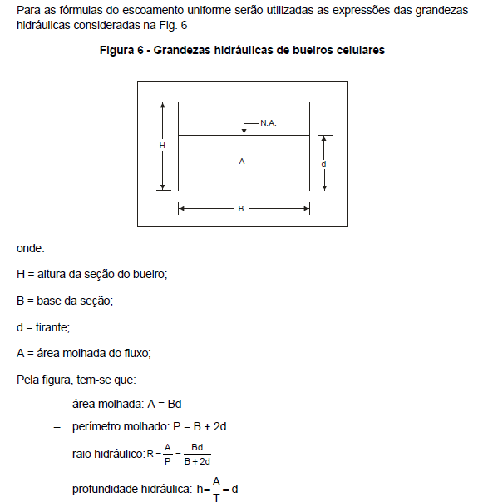
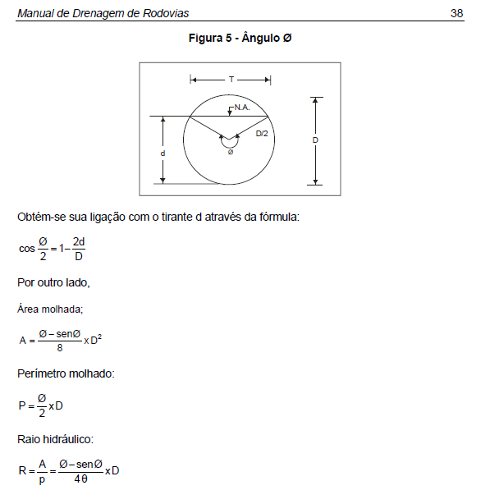
Resumo Existente - Eixo

COD. BACIA | COD. BUEIRO | ESTACAS |  |  | ÁREA (km²) | COMPRIMENTO TALVEGUE (km) | DESNÍVEL (m) | i efetiva da bacia% | Tc (h) | C / CN | Método | Intensidade 15 anos (mm/min) | Intensidade 25 anos (mm/min) | Intensidade 50 anos (mm/min) | Intensidade 100 anos (mm/min) | Q (m³/s) [15 anos | Q (m³/s) [25 anos | Q (m³/s) [50 anos | Q (m³/s) [100 anos | Carga Hidráulica |  | Área Molhada como orifício (m²) | Perímetro Molhado como orifício (m) | Área Molhada como canal (m²) | Perímetro Molhado como canal (m) |  |  |  |  |  |  |  |  | Obra Exist. | Obra Proj. como orifício | Obra Proj. como canal | Ponte Projetada | Condição da Obra | Serviço
BC03 | B03 | 148 | + | 7.27 | 5.52 | 4.48 | 520.00 | 5.20 | 0.99 | 0.35 | RAC MOD | 1.40 | 1.54 | 1.73 | 1.91 | 31.28 | 34.48 | 38.66 | 42.71 | 3.60 |  | 7.19 | 9.42 | 0.74 | 2.18 | - | - | - | - | - | - | - | - | Ponte existente 9,50x4,00m | BSCC 3,00 x 3,00m | BDCC 3,00 x 3,00m | - | - | Substituir obra existente
Resumo Projetado - Eixo

COD. BACIA | COD. BUEIRO | ESTACAS |  |  | ÁREA (km²) | COMPRIMENTO TALVEGUE (km) | DESNÍVEL (m) | i efetiva da bacia% | Tc (h) | C / CN | Método | Intensidade 15 anos (mm/min) | Intensidade 25 anos (mm/min) | Intensidade 50 anos (mm/min) | Intensidade 100 anos (mm/min) | Q (m³/s) [15 anos | Q (m³/s) [25 anos | Q (m³/s) [50 anos | Q (m³/s) [100 anos | Carga Hidráulica | DECLIV. OBRA PROJETADA | Área Molhada como orifício (m²) | Perímetro Molhado como orifício (m) | Área Molhada como canal (m²) | Perímetro Molhado como canal (m) | Enchimento como canal (m) | Rh | Número de Froude (Fr) | Regime | Velocidade (m/s) | Pronf. Hidráulica - h (m) | Energia específica (m) | Enchimento como orifício (m) | Obra Exist. | Obra Proj. como orifício | Obra Proj. como canal | Ponte Projetada | Condição da Obra | Serviço | Capacidade de vazão da estrutura (Qd) (m³/s) | RAIO HIDRÁULICO ORIFÍCIO | Coeficiente de Manning |  | Vazão pelo Manning |  | D (ORIFÍCIO) | D (CANAL) | DEB | Prof. Crítica | N DE LINHAS | L DA OBRA | L TOTAL DA OBRA | ESCONSIDADE | ALTURA DE ATERRO |  | (TR-ANOS-CANAL) | Q CORRESP. (CANAL) | (TR-ANOS-ORIFÍCIO) | Q CORRESP. (ORIFÍCIO) | Declividade Crítica (Ic) (%) | REGIME | Verificação de Funcionamento | Enchimento como canal – tirante d (m) | Forma (lida da sigla) | Q canal por linha (m³/s) | d/D tubular (Tab. 18) | d0 – iteração tirante celular (m) | d1 – iteração tirante celular (m) | d2 – iteração tirante celular (m) | d3 – iteração tirante celular (m) | d4 – iteração tirante celular (m) | d5 – iteração tirante celular (m) | d6 – iteração tirante celular (m) | d7 – iteração tirante celular (m) | d8 – iteração tirante celular (m) | d9 – iteração tirante celular (m) | d10 – iteração tirante celular (m) | KQ (tub: Q·n/D^(8/3)·I^½ | cel: Q·n/I^½) | Linha Tab. 18 (aux.) | KV (tub: Tab. 18 com d/D | cel: [B·d/(B+2d)]^(2/3))
BC01 | B01_Proj. | 33 | + | 0.46 | 1.09 | 2.35 | 53.00 | 1.91 | 0.89 | 0.24 | RAC | 1.50 | 1.66 | 1.86 | 2.05 | 6.71 | 7.40 | 8.29 | 9.15 | 1.44 | 1.00% | 2.438 | 3.77 | 1.13 | 3.77 | 1.00 | 0.30 | 0.045 | Subcrítico | 3.193 | 1.200 | 1.116 | 1.000 | - | BDTC d= 1,20m | BTTC d= 1,20m | - | - | Executar | 7.25 | 0.65 | 0.015 | 1.199999 | 3.3802093044 | BTTC | 1.2 | 1.2 | DEB 360-754 | 0.82398862708 | 3.00 | 21 | 63 | 0º | 2.07 | BC01 (RAC) | 15 | 6.7084321181 | 25 | 7.3966730105 | 0.69542562534 | RÁPIDO | SUFICIENTE | 0.71304969625 | Tubular | 2.2361440394 | 0.594 | - | - | - | - | - | - | - | - | - | - | - | 0.2063 | 59 | 0.42415202005
BC02 | B02_Proj. | 49 | + | 18.59 | 0.51 | 1.57 | 35.00 | 2.03 | 0.42 | 0.25 | RAC | 2.40 | 2.64 | 2.97 | 3.23 | 5.04 | 5.57 | 6.25 | 6.81 | 1.20 | 0.64% | 2.010 | 3.14 | 1.05 | 2.58 | 1.20 | 0.41 | 0.037 | Subcrítico | 2.524 | 1.200 | 0.887 | 0.833 | - | BTTC d= 1,00m | BTTC d= 1,20m | - | - | Executar | 8.06 | 0.64 | 0.015 | 0.999999 | 3.0944559909 | BTTC | 1 | 1.2 | DEB 360-754 | 0.71085860522 | 3.00 | 20 | 60 | 20º | 2.04 | BC02 (RAC) | 15 | 5.0430337755 | 25 | 5.5655206968 | 0.69542562534 | SUBCRÍTICO | SUFICIENTE | 0.68412208449 | Tubular | 1.6810112585 | 0.570 | - | - | - | - | - | - | - | - | - | - | - | 0.1934 | 57 | 0.41802645164
BC03 | B03_Proj. | 148 | + | 7.27 | 5.52 | 4.48 | 520.00 | 5.20 | 0.99 | 0.35 | RAC MOD | 1.40 | 1.54 | 1.73 | 1.91 | 31.28 | 34.48 | 38.66 | 42.71 | 3.60 | 0.71% | 7.189 | 9.42 | 0.74 | 2.18 | 0.34 | 0.34 | 1.391 | Supercrítico | 4.419 | 1.030 | 2.248 | 0.735 | Ponte existente 9,50x4,00m | BSCC 3,00 x 3,00m | BDCC 3,00 x 3,00m | - | - | Substituir obra existente | 53.16 | 0.76 | 0.015 | 2.204711332 | 2.0276729849 | BDCC | 3 | 3 |  | 1.4989725952 | 2.00 | 19 | 38 | 15º | 1.67 | BC03 (RAC-MOD) | 25 | 34.482768589 | 25 | 34.482768589 | 0.54314130888 | RÁPIDO | SUFICIENTE | 1.3005583205 | Celular | 17.241384294 | - | 1.0131377345 | 1.2454276515 | 1.2902563016 | 1.2986425442 | 1.3002023905 | 1.3004922134 | 1.3005460525 | 1.3005560535 | 1.3005579113 | 1.3005582564 | 1.3005583205 | 3.0660 | - | 0.78581017251

*Bacia sem curso d'água permanente.
*Carga hidráulica= 1,2*D
*Obs.: Área molhada, perímetro molhado e enchimento foram calculados a partir das fórmas fornecidas no Manual de Drenagem de Rodovias do DNIT, sendo considerado o regime real da obra projetada, não o regime crítico.

Cadastro das Obras

CADASTRO DAS OBRAS DE ARTE CORRENTES PROJETADAS - EIXO
COD. BACIA | COD. BUEIRO | ESTACA |  |  | DESCRIÇÃO | LOCAÇÃO | OBRA PROJETADA | TIPO TUBO PROJETADO | RAIO HIDRÁULICO ORIFÍCIO | RAIO HIDRÁULICO CANAL | DIÂMETRO TUBO PROJETADO (m) | VELO. ESCOA. PROJ. COMO CANAL (m/s) | LADO MONTANTE | DECLIV. OBRA PROJETADA | COTA MONTANTE | COTA JUSANTE | ESCONS. DO TUBO | L PROJETADO (m) | L TOTAL DA OBRA PROJETADA (m) | ATERRO ACIMA GERATRIZ SUP.(m) | BOCAS (unid) | Dissipador de Energia | CONDIÇÃO DA OBRA | SERVIÇO
BC01 | B01_Proj. | 33 | + | 0.46 | GROTA | GO-116 - TRECHO ENTR. GO-524 (P/ SALTO DO ITIQUIRA) / ENTR. GO-485 | BTTC d= 1,20m | Concreto Armado | 0.65 | 0.30 | 1.20 | 3.19 | E | 1.0% | 625.070 | 624.860 | 0º | 21 | 63 | 2.07 | 2.0 | DEB 360-754 | - | Executar
BC02 | B02_Proj. | 49 | + | 18.59 | GREIDE | GO-116 - TRECHO ENTR. GO-524 (P/ SALTO DO ITIQUIRA) / ENTR. GO-485 | BTTC d= 1,20m | Concreto Armado | 0.64 | 0.41 | 1.20 | 2.52 | E | 0.6% | 628.542 | 628.414 | 20º | 20 | 60 | 2.04 | 2.0 | DEB 360-754 |  | Executar
BC03 | B03_Proj. | 148 | + | 7.27 | GROTA | GO-116 - TRECHO ENTR. GO-524 (P/ SALTO DO ITIQUIRA) / ENTR. GO-485 | BDCC 3,00 x 3,00m | Concreto Armado | 0.76 | 0.34 | 3.00 | 4.42 | E | 0.7% | 634.974 | 634.836 | 15º | 19 | 38 | 1.67 | 2.0 |  | - | Substituir obra existente
*Bacia sem curso d'água permanente.
*Carga hidráulica= 1,2*D
*Obs. 1: As velocidades de escoamento dos bueiros projetados foram calculados a partir da fórma fornecida no Manual de Drenagem de Rodovias do DNIT, sendo considerado o regime real da obra projetada, não o regime crítico.
*Obs. 2: As obras das bacias 06 e 07 foram projetadas como canal por não ter altura de aterro suficiente para validação da carga hidráulica necessária para a obra funcionar como orifício.

